Instructions Remit pg1
 |  | Remittance Form Instructions
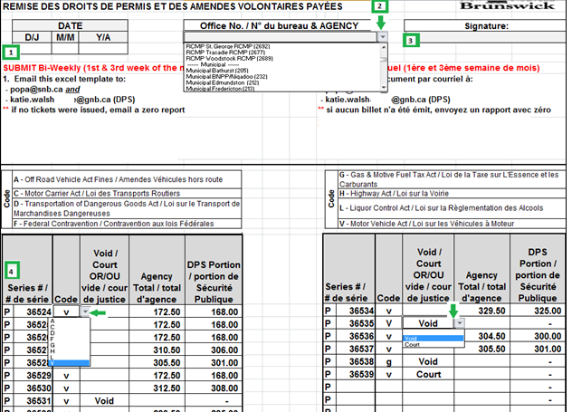
1 | Enter the remittance date at the top left hand corner of the remittance form
2 | Select office code from the drop down menu
 | Note: you must click on the shaded square to access the drop down menu.
3 | Enter your name
4a | Enter the ticket number in the “Series #” column
b | Select the fine code from the drop down menu in the “Code” column
 | Note: To ensure proper codes are selected please refer to the CODE section at the top of the remittance form:

c | Select the ticket status from the drop down menu in the “VOID/COURT section.
 | NOTE: If the ticket has a paid status leave this field blank.
d | Enter the ticket amount in the “Agency Total” section.
 | You will notice the DPS portion auto-calculate in the “DPS Portion” section. Continue until you have entered the remainder of tickets
5a | Select file at the top left corner of the screen, then “Send Using E-mail, “Send as Attachment”
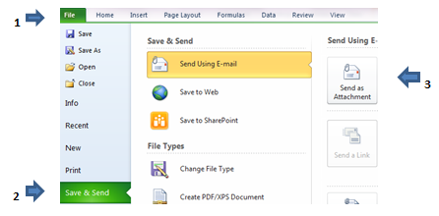

b | Attach and email to popa@snb.ca and Katie.walsh-aube@gnb.ca (DPS)
c | o In subject line, please indicate your Agency name & Remittance Date
 | § Example: Bathurst CVE – Sept 4, 2014
6 | ** It is recommended you keep a copy for your records.

Instructions Remit pg2
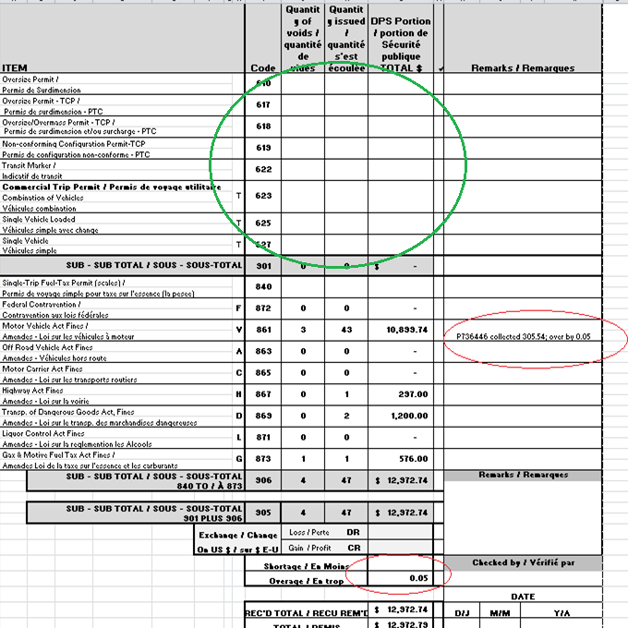
1 | will carry over what you selected/typed from Agency Remit pg 1
2
3
4 | Enter the Quanties and totals of any Permits issued in this section
5 | Enter any Remarks or additional information as required
6 | Enter Shortages/Overages as required
4

5

6

